Parameter
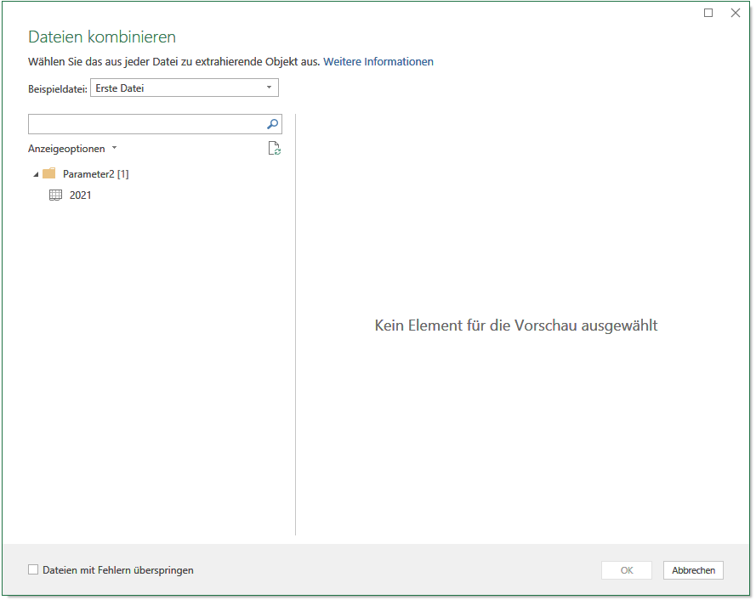

Auswahl zwischen

Parameter | = | sämtliche Arbeitsblätter in der Excel-Datei werden importiert

 | = | es werden nur Arbeitsblätter mit einer bestimmten Bezeichnung
Arbeitsblätter |  | importiert (z.B. "2021")

